Resumen
Month: | 3
 | (MAR)

 | Gastos | Presupuesto | Variación

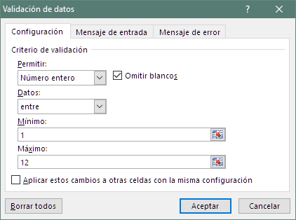
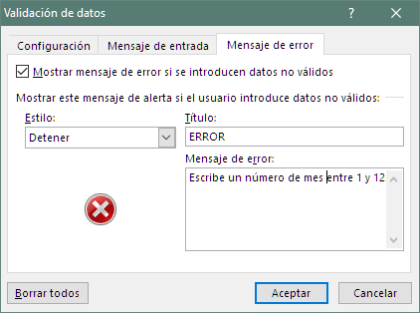
Depreciación | 153.46 € | 916.67 € | -763.21 €
Material | 6.03 € | 250.00 € | -243.97 €
Otros Bienes/servicios | 785.74 € | 1,000.00 € | -214.26 €
Gastos generales | 2,550.91 € | 2,500.00 € | 50.91 €
Salarios | - € | 1,250.00 € | -1,250.00 €

Total | 3,496.14 € | 5,916.67 € | -2,420.52 €

